Pengajuan SKKK
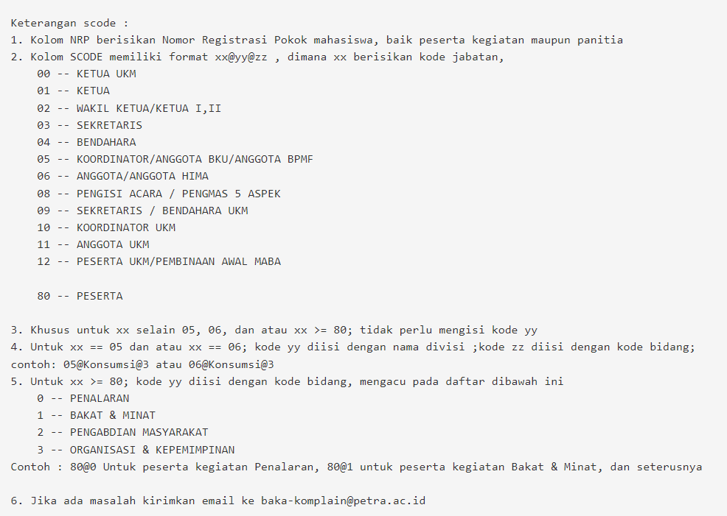
nrp | code | Panduan code ada digambar berikut (Gambar & Tulisan ini harap dihapus sebelum input SKKK) :
26413021 | 01@3
26414012 | 05@Kesehatan@3
33415074 | 06@Kesehatan@3
33415128 | 80@2

